Sheet1
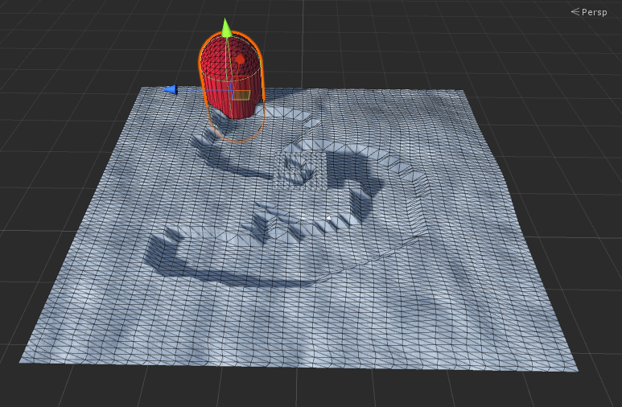

雪地实例中，测试可行， 可扩展

扩展中的要求：
 | 1 模型输出， 在不旋转情况下， 是平面状态，不然会有问题

 |  |  | 没有旋转信息

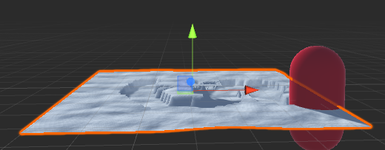

 |  |  | z轴向上

 | 2 相机做正交投影， 面积 需要增大， 可以覆盖要表现的模型
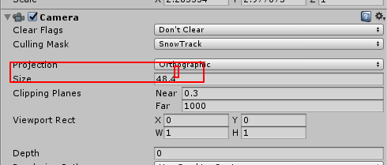

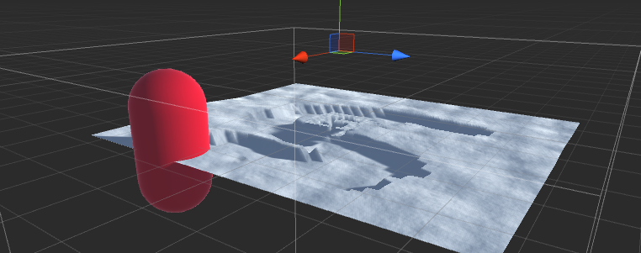

 | 3 场景中正交相机的设置
 |  | 1 不清除缓冲，
 |  | 2 角色放到 雪轨迹层， 在正交相机 进行排除操作，
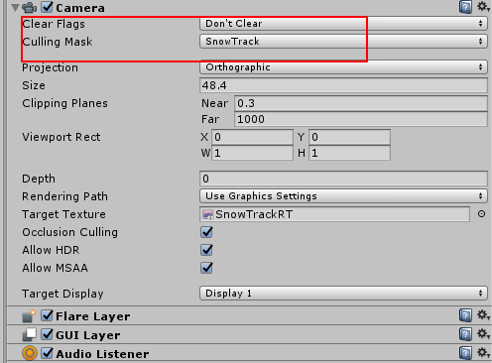
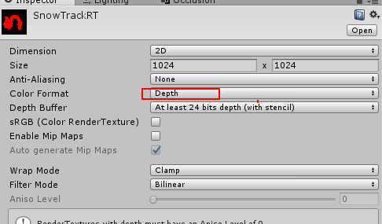
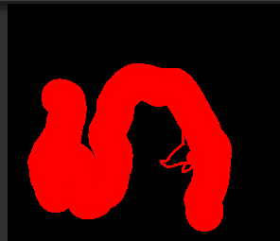

 |  | 3 对于正交相机，渲染，放到独立的 rt中， 对于rt 设置， 使用 深度就好， 最后我就是就是要权重 ，

 | 4 shader中 ，使用 vs3.0 进行贴图采样
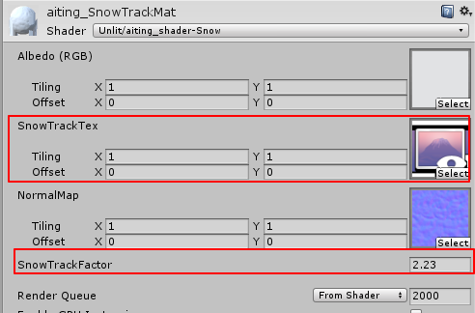

 | 可以看到，在vs 阶段是直接采样出来， 乘以一个常量， 人后修改 顶点的z 数值，

 | ps 节点可以计算法线 pbr 等表现

 | 5 总结： 在unity中 建立一个rt 设置相机都相当好用， 不用在写代码，并都组件化，
 |  | 比如 ： 建立虚拟正交相机， 生产rt， 设置格式
 |  | 在shader中传入rt等操作

 | 6 深度在ps 中再次应用，

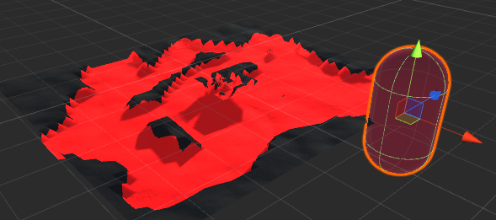

 |  |  |  | 进行 类似泼墨的处理 +

